1.IDENTIFICACION
INFORMACIÓN GENERAL |  | INFORMACIÓN DEL ESTUDIO RESPECTIVO
 |  | NODO NÚMERO |  |  |  |  | 20173
 |  | INFORME NÚMERO |  |  |  |  | 928
CONTRATISTA | UNIÓN TEMPORAL MOVILIDAD 2014 | ORDEN DE TRABAJO No. |  |  |  |  | PROGRAMACION BASICA
 |  | FECHA DE LA ORDEN DE TRABAJO |  |  |  |  | -
 |  | FECHA DE LA TOMA DE INFORMACIÓN |  |  |  |  | 280514
 |  | DÌA DE LA SEMANA
OBJETO DEL CONTRATO | REALIZAR LA TOMA DE INFORMACIÓN DE CAMPO, COMO INSUMO DEL PROGRAMA DE MONITOREO, SEGUIMIENTO Y PLANEACIÓN DEL TRÁNSITO Y EL TRANSPORTE DE BOGOTA D.C | TIPO DE ESTUDIO |  |  |  |  | VOLÚMENES POR TIPO DE VEHÍCULO
 |  | NOMBRE DEL ARCHIVO |  |  |  |  | 20173_AC_26_X_TV_93_140528_VOL_V2.xlsx
 |  | CÓDIGO DEL ESTUDIO |  |  |  |  | VOL
 |  | LUGAR DE LA TOMA DE INFORMACIÓN
NÚMERO DE CONTRATO | 2072-2013 | COORDENADA X |  |  |  |  | LONGITUD
 |  | COORDENADA Y |  |  |  |  | LATITUD

FECHA DE INICIO DEL CONTRATO | 22-01-2014 | PROFESIONALES RESPONSABLES
 |  | CONSULTOR (DIRECTOR) |  |  |  |  | ING. MSC. SANDRA LUCIA NAVAS TEQUIA
 |  | CONSULTOR (COORDINADOR GENERAL) |  |  |  |  | ING. MSC. LUIS FERNANDO RUBIANO BARRERO
INTERVENTORÍA | UNIVERSIDAD NACIONAL DE COLOMBIA | CONSULTOR (EXPERTO EN TRÁNSITO Y TRANSPORTE) |  |  |  |  | ING. ESP. DIANA PAOLA PARADA
 |  | CONSULTOR (ING ANÀLISIS) |  |  |  |  | ING. ESP. LUIS FERNANDO BECERRA
 |  | INTERVENTORÍA (DIRECTOR) |  |  |  |  | ING. MSC. ARTURO ZARATE
 |  | INTERVENTORÍA (ESPECIALISTA) |  |  |  |  | ING. MSC. WILLIAM CASTRO
 |  | INTERVENTORÍA (RESIDENTE) |  |  |  |  | ING. JOSÉ EDWIN TORRES
OBJETO DEL CONTRATO | INTERVENTORÍA TÉCNICA, ADMINISTRATIVA Y FINANCIERA PARA LA TOMA DE INFORMACIÓN DE CAMPO COMO INSUMO DEL PROGRAMA DE MONITOREO, SEGUIMIENTO Y PLANEACIÓN DEL TRÁNSITO Y TRANSPORTE DE BOGOTÁ D.C. | SUPERVISOR SECRETARIA MOVILIDAD |  |  |  |  | ING. FABIAN GONZALEZ

 |  | VERSIONES DEL ESTUDIO
 |  | NÚMERO |  | FECHA | OBSERVACIONES
NÚMERO DE CONTRATO | 2072-2013 | Versión 0 |  | 03/06/14
 |  | Versión 1 |  | 09/06/14 | SE ATENDIERON LAS OBSERVACIONES DE INTERVENTORÍA ENVIADAS EN COMUNICADO FI-INT-CMTTUB14-255-14, SE DA RESPUESTA MEDIANTE RADICADO ICV-187-C-484. Se unificó el nombre del archivo con el lugar de toma de información registrado en todo el procesamiento. En la hoja 2. BASE, se aclaró la observación registrada para el movimiento 1, donde hace referencia al tipo de vehículo de livianos, además se hicieron visibles. Se revisó la información registrada para: movimiento 3, automóviles, 17:15-17:30 donde hubo un error en la digitación, en bicicletas a las 21:30 aumento el volumen significativamente por el paso de una caravana, movimiento 3B, automóviles, 8:00, 18:15-18:30, 19:15, movimiento 4B, automóviles, 6:00 donde no se evidenció una causa aparente que justifique el cambio.
 |  | Versión 2 |  | 12/06/14 | SE ATENDIERON LAS OBSERVACIONES DE INTERVENTORÍA ENVIADAS EN COMUNICADO FI-INT-CMTTUB14-261-14, SE DA RESPUESTA MEDIANTE RADICADO ICV-187-C-502. Se unificó el nombre del archivo con el lugar de toma de información registrado en el análisis puntual de la hoja 1. IDENTIFICACION y la registrada en la columna de la vía secundaria de la hoja 2. BASE.
FECHA DE INICIO DEL CONTRATO | 21-01-2014 | Versión 3

 |  | DESCRIPCIÓN DE LA TOMA DE INFORMACIÓN
 |  | TIPO DE VEHÍCULO | FACTOR DE EQUIVALENCIA | MOVIMIENTOS AFORADOS |  |  | No. DE PERÍODOS | HORA
ESQUEMA |  |  |  | ACCESO | LENTA | RÁPIDA | HORARIO DEL PERÍODO No. 1 | 22:00-06:00
 |  | L | 1 | NORTE | 1 |  | HORARIO DEL PERÍODO No. 2 | 06:00-14:00
 |  | C | 2 | SUR | 2 |  | HORARIO DEL PERÍODO No. 3 | 14:00-22:00
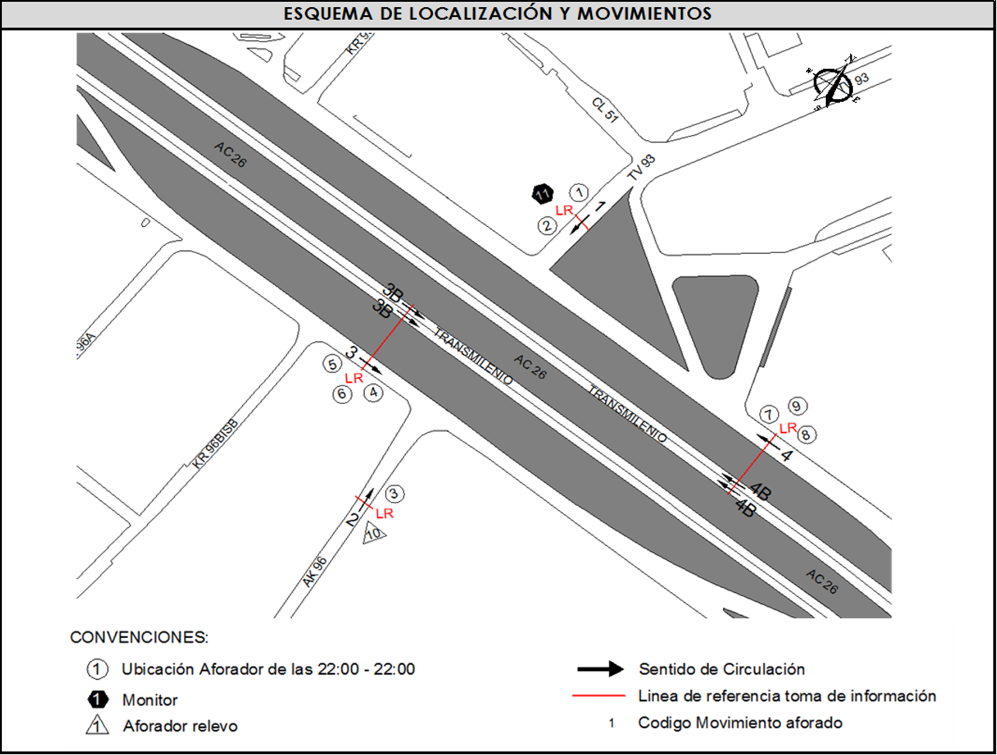
 |  |  |  | OESTE | 3 | 3B | No. DE HORAS TOMADAS |  | 24
 |  | BT | 2 | ESTE | 4 | 4B | HORARIO DE LA TOMA DE INFORMACIÓN |  | 22:00-22:00
 |  | B | 2 |  |  |  | No. DE EQUIPOS UTILIZADOS |  | 11
 |  |  |  | OBSERVACIONES DE LA TOMA DE INFORMACIÒN
 |  | AL | 2 | OBSERVACION |  |  |  |  |  | ACCESO
 |  | AT | 2.5
 |  | BA | 2.5
 |  | ESP | 2
 |  | INT | 2
 |  | C2P | 2.5
 |  | C2G | 2.5
 |  | C3-C4 | 2.5
 |  | C5 | 2.5
 |  | >C5 | 2.5
 |  | M | 0.5
 |  | BIC | 0.3

 |  | ANALISIS PUNTUAL
 |  | LA INTERSECCIÓN DE LA AVENIDA CALLE 26 (AVENIDA EL DORADO) CON TRANSVERSAL 93C SE ENCUENTRA UBICADA EN EL OESTE DE LA CIUDAD EN LA LOCALIDAD FONTIBÓN. LA AVENIDA CALLE 26 OPERA EN SENTIDO ESTE - OESTE Y VICEVERSA, POSEE DOS CALZADAS EN CADA SENTIDO Y SU RESPECTIVO SEPARADOR CENTRAL. LA CALZADA LENTA DE CADA SENTIDO TIENE DOS CARRILES PARA LA CIRCULACIÓN DE TRÁFICO MIXTO, MIENTRAS EN LA CALZADA RÁPIDA DE CADA SENTIDO HAY TRES CARRILES, UNO EXCLUSIVO PARA BUSES DEL SISTEMA TRANSMILENIO Y DOS CARRILES PARA LA CIRCULACIÓN DE TRÁFICO MIXTO.. LA TRANSVERSAL 93C CUENTA CON UNA CALZADA PARA TRÁFICO MIXTO ( INCLUYE TPC) CON UN CARRIL POR SENTIDO Y PERMITE LA CIRCULACIÓN EN SENTIDO NORTE - SUR Y VICEVERSA. EL VOLUMEN TOTAL DURANTE EL DÍA FUE DE 171.547 VEHÍCULOS MIXTOS, COMPUESTOS DE LA SIGUIENTE MANERA: EL 73,5% CORRESPONDEN A VEHÍCULOS LIVIANOS, EL 12,4% A MOTOS, EL 6,8% TRANSPORTE PÚBLICO COLECTIVO (COLECTIVOS, BUSETA / BUSETON, BUSES) Y EL 4,9% A VEHÍCULOS DE CARGA. LOS PERÍODOS DE MÁXIMA DEMANDA SE PRESENTAN ENTRE LAS 06:30 Y 07:30 HORAS, Y ENTRE LAS 17:00 Y 18:00 HORAS. LA HORA PICO TOTAL DE LA INTERSECCIÓN SE REGISTRA ENTRE LAS 06:30 Y LAS 07:30 HORAS, PERIODO EN EL QUE SE MOVILIZA UN TOTAL DE 12.362 VEHÍCULOS MIXTOS, DE LOS CUALES EL 66,2% CORRESPONDE A VEHÍCULOS LIVIANOS, EL 18,9% A MOTOS, EL 5,7% A BICICLETAS, EL 5,8% A TRANSPORTE PUBLICO COLECTIVO Y MASIVO Y FINALMENTE CAMIONES CON UNA PARTICIPACIÓN DEL 3,4%.

 |  | REGISTRO FOTOGRÁFICO
 |  | 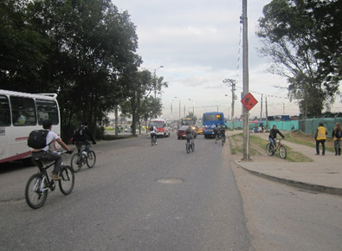 |  |  |  |  | 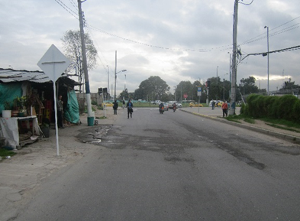

 |  | ACCESO NORTE |  |  |  |  | ACCESO SUR

 |  | 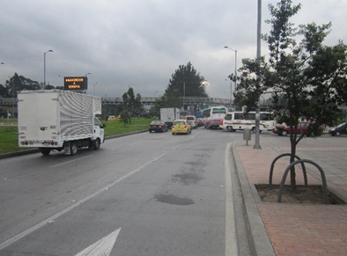 |  |  |  |  | 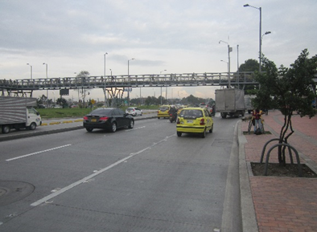

 |  | ACCESO OESTE |  |  |  |  | ACCESO ESTE

